Лист1
АКВАфауна тел. 8(911)397-10-36 www.akvafauna.ru akvafauna@yandex.ru
фото | наименование | номер | цена | шт | сумма | коментарий к заказу
Прямоугольные губки
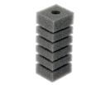 | Губка прямоугольная запасная для фильтра турбо №1, 4х4,5х11.2 см | 1 | 18 |  | 0.00
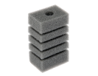 | Губка прямоугольная запасная для фильтра турбо №2, 6х4х11.2 см | 2 | 25 |  | 0.00
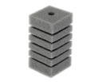 | Губка прямоугольная запасная для фильтра турбо №3, 6х6х12 см | 3 | 33 |  | 0.00
 | Губка прямоугольная запасная для фильтра турбо №4, 8х4,2х10 см | 4 | 33 |  | 0.00
 | Губка прямоугольная запасная для фильтра турбо №5, 7,8х5,4х8.5 см | 5 | 33 |  | 0.00
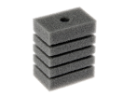 | Губка прямоугольная запасная для фильтра турбо №6, 8х5х10.4 см | 6 | 35 |  | 0.00
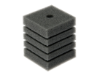 | Губка прямоугольная запасная для фильтра турбо №7, 8х8х10 см | 7 | 40 |  | 0.00
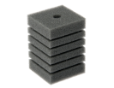 | Губка прямоугольная запасная для фильтра турбо №8, 8х8х12.3 см | 8 | 55 |  | 0.00
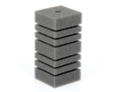 | Губка прямоугольная запасная для фильтра турбо №9, 8х8х16 см | 9 | 70 |  | 0.00
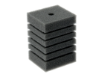 | Губка прямоугольная запасная для фильтра турбо №10, 8х9х12.3 см | 10 | 75 |  | 0.00
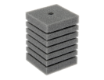 | Губка прямоугольная запасная для фильтра турбо №11, 10х10х14 см | 11 | 90 |  | 0.00
 | Губка прямоугольная запасная для фильтра турбо №12, 10х6х14 см | 12 | 55 |  | 0.00
 | Губка прямоугольная запасная для фильтра турбо №13, 11х11х17,5 см | 13 | 95 |  | 0.00
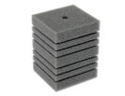 | Губка прямоугольная запасная для фильтра турбо №14, 12х12х16 см | 14 | 100 |  | 0.00
 | Губка прямоугольная запасная для фильтра турбо №15, 10х14х16 см | 15 | 110 |  | 0.00
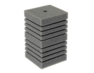 | Губка прямоугольная запасная для фильтра турбо №16, 12х12х20 см | 16 | 115 |  | 0.00
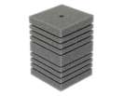 | Губка прямоугольная запасная для фильтра турбо №17, 14х14х20 см | 17 | 145 |  | 0.00
 | Губка прямоугольная запасная для фильтра турбо №18, 6,8х4,6х11.4см | 18 | 35 |  | 0.00
 | Губка прямоугольная запасная для фильтра турбо №19, 15х15х19 см | 19 | 160 |  | 0.00
 | Губка прямоугольная запасная для фильтра турбо №20, 6х8х12 см | 20 | 50 |  | 0.00
 | Губка прямоугольная запасная для фильтра турбо №21, 10х10х16 см | 21 | 100 |  | 0.00
Треугольные губки
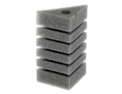 | Губка треугольная запасная для фильтра турбо №22, 6х6х8х12 см | 22 | 30 |  | 0.00
 | Губка треугольная запасная для фильтра турбо №23, 8х8х11х10 см | 23 | 35 |  | 0.00
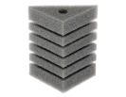 | Губка треугольная запасная для фильтра турбо №24, 8х8х11х12 см | 24 | 50 |  | 0.00
 | Губка треугольная запасная для фильтра турбо №25, 8х8х16х11 см | 25 | 60 |  | 0.00
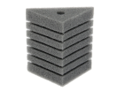 | Губка треугольная запасная для фильтра турбо №26, 10х10х14х14 см | 26 | 65 |  | 0.00
 | Губка треугольная запасная для фильтра турбо №27 12х12х16х16 | 27 | 80 |  | 0.00
 | Губка треугольная запасная для фильтра турбо №28 13х13х18х20 | 28 | 90 |  | 0.00
 | Губка треугольная запасная для фильтра турбо №29 14х14х20х19 | 29 | 110 |  | 0.00
 | Губка треугольная запасная для фильтра турбо №30 11х11х16х20 | 30 | 100 |  | 0.00
губки для aquael
 | Губка запасная для фильтра aquael micro №31 | 31 |  |  | 0.00
 | Губка запасная для фильтра aquael mini №32 3х3,5х7 | 32 | 17 |  | 0.00
 | Губка запасная для фильтра aquael fan1 №33 3,5х4х10 | 33 | 20 |  | 0.00
 | Губка запасная для фильтра aquael fan2 №33 4,5х5х15 | 34 | 40 |  | 0.00
 | Губка запасная для фильтра aquael fan3 №33 5,5х6х17 | 35 | 55 |  | 0.00
 |  |  |  | Итого: | 0.00

